상품제안서
베온 네모 USB 2포트 가정용 충전기 2.1A (C타입 1.2M 케이블포함) | 상품코드: F24443

 |  |  |  |  |  |  | 02-412-0044 | www.easy1.co.kr
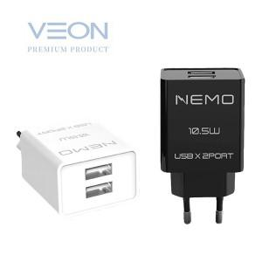

【상세/제작정보】 | 2개의 USB포트로 동시에 빠르게 충전

【인쇄/포장옵션】 | 레이저 / 포장지포장

【공급단가】 | 수량 | 100~ | 300~ | 500~ | 1,000~ | 3,000~
*VAT별도 | 단가 | 2,700원 | 2,600원 | 2,500원 | 2,400원 | 2,340원

【상품 URL】 | https://dev.easy1.co.kr:443/src/goods_detail.php?gdno=24443

